상품제안서
회전고리 가죽 스트랩 키링 | 상품코드: S45493

 |  |  |  |  |  |  | 02-713-8555 | www.synergygift.co.kr
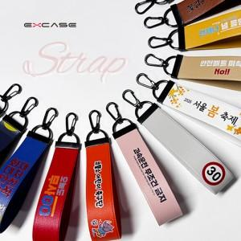

【상세/제작정보】

【인쇄/포장옵션】 | 불박, 풀칼라 / OPP(비닐)

【공급단가】 | 수량 | 100~ | 200~ | 500~ | 1,000~ | 5,000~
*VAT별도 | 단가 | 2,020원 | 1,970원 | 1,880원 | 1,830원 | 1,770원

【상품 URL】 | https://www.synergygift.co.kr:443/src/goods_detail.php?gdno=45493

